Punto 4 newton mejorado
 |  |  |  |  |  |  | Segundo Punto Critico en X= 0,95385737 |  |  |  |  |  | Cuarto Punto Critico en X= 3,69853654
 |  |  |  |  |  | x0=0,8 | xi | f'(xi) | f''(xi) | f''(xi) | ERROR | x0=3,5 | xi | f'(xi) | f''(xi) | f''(xi) | ERROR | x | y
 |  |  |  |  |  |  | 0.8 | 1.2200082563 | -8.656593356 | 9.0062936531 | 0.16514940282 |  | 3.5 | 0.3691823065 | -1.499592249 | -4.1640501429 | 0.14622625703 | -1.81837511 | -21.43744207
 |  |  |  |  |  |  | 0.96514940282 | -0.080334983902 | -7.0565256573 | 10.254435347 | 0.01119921806 |  | 3.646226257 | 0.10949888258 | -2.0216846885 | -2.9122311028 | 0.050242269571 | 0.95385737 | 3.0907438165
$$f^{′}\left(x\right)=\sin\left(x−8\right)\left(−x^{2}+6x+9\right)+\cos\left(x−8\right)\left(2x−6\right)+\frac{1}{2}e^{x−3}$$
 |  |  |  |  |  |  | 0.95395018476 | -0.00066563621591 | -7.1710201804 | 10.191906715 | 9.2810840857E-05 |  | 3.6964685266 | 0.0044621005806 | -2.1552014458 | -2.3957065292 | 0.0020656328759 | 2.71546516 | 0.42001688443
 |  |  |  |  |  |  | 0.95385737392 | -4.3908135336E-08 | -7.1719660752 | 10.191375086 | 6.1221894221E-09 |  | 3.6985341595 | 5.1502934615E-06 | -2.1601272581 | -2.3735828256 | 2.3842484045E-06 | 3.69853654 | 0.81048707384
$$f^{′′}\left(x\right)=2sin\left(x−8\right)\left(−2x+6\right)+\cos\left(x−8\right)\left(−x^{2}+6x+9\right)+\frac{1}{2}e^{x−3}+2cos⁡(x−8)$$
 |  |  |  |  |  |  | 0.9538573678 | -2.0539125956E-15 | -7.1719661376 | 10.19137505 | 3.3306690739E-16 |  | 3.6985365437 | 6.7470473653E-12 | -2.1601329173 | -2.3735572496 | 3.1232794129E-12 | 4.953555606 | -0.27225567464
 |  |  |  |  |  |  | 0.9538573678 | 2.8033131372E-15 | -7.1719661376 | 10.19137505 | 4.4408920985E-16 |  | 3.6985365437 | -2.6645352591E-15 | -2.1601329173 | -2.3735572496 | 1.3322676296E-15
$$f^{′′′}\left(x\right)=3cos\left(x−8\right)\left(−2x+6\right)+\sin\left(x−8\right)\left(x^{2}−6x+9\right)+\frac{1}{2}e^{x−3}−6sin⁡(x−8)$$
 |  |  |  |  |  |  | 0.9538573678 | -2.9420910153E-15 | -7.1719661376 | 10.19137505 | 4.4408920985E-16 |  | 3.6985365437 | 2.2204460493E-15 | -2.1601329173 | -2.3735572496 | 8.881784197E-16
 |  |  |  |  |  |  | 0.9538573678 | 2.8033131372E-15 | -7.1719661376 | 10.19137505 | 4.4408920985E-16 |  | 3.6985365437 | 0 | -2.1601329173 | -2.3735572496 | 0
 |  |  |  |  |  |  | 0.9538573678 | -2.9420910153E-15 | -7.1719661376 | 10.19137505 | 4.4408920985E-16 |  | 3.6985365437 | 0 | -2.1601329173 | -2.3735572496 | 0
 |  |  |  |  |  |  | 0.9538573678 | 2.8033131372E-15 | -7.1719661376 | 10.19137505 | 4.4408920985E-16 |  | 3.6985365437 | 0 | -2.1601329173 | -2.3735572496 | 0
 | Primer Punto Critico en X=-1,81837511 |  |  |  |  |  | 0.9538573678 | -2.9420910153E-15 | -7.1719661376 | 10.19137505 | 4.4408920985E-16 |  | 3.6985365437 | 0 | -2.1601329173 | -2.3735572496 | 0
x0=-1,9 | xi | f'(xi) | f''(xi) | f''(xi) | ERROR |  | 0.9538573678 | 2.8033131372E-15 | -7.1719661376 | 10.19137505 |  |  | 3.6985365437 | 0 | -2.1601329173 | -2.3735572496
 | -1.9 | -2.2676402223 | 28.542524079 | -17.898275149 | 0.083613369627
 | -1.8163866304 | 0.053629478905 | 26.95008499 | -20.142660974 | 0.0019870005594 |  | Tercer Punto Critico en X= 2,71546516 |  |  |  |  |  | Quinto punto Critico en X=4,953555606
 | -1.8183736309 | 3.9914401635E-05 | 26.990058957 | -20.09279674 | 1.4788540388E-06 | x0=2,6 | xi | f'(xi) | f''(xi) | f''(xi) | ERROR | x0=4,9 | xi | f'(xi) | f''(xi) | f''(xi) | ERROR
 | -1.8183751098 | 2.1982892937E-11 | 26.990088671 | -20.092759564 | 8.1445961087E-13 |  | 2.6 | -0.29623659575 | 2.7394180948 | -2.654521682 | 0.12079643511 |  | 4.9 | -0.30366015851 | 5.2675678476 | 14.832465717 | 0.049596465617
 | -1.8183751098 | -2.0577289872E-14 | 26.990088671 | -20.092759564 | 6.6613381478E-16 |  | 2.7207964351 | 0.012593891799 | 2.3523924253 | -3.7182312602 | 0.0053087297265 |  | 4.9495964656 | -0.02394349388 | 6.0165125112 | 15.36215684 | 0.0039395985166
 | -1.8183751098 | -1.8796596224E-14 | 26.990088671 | -20.092759564 | 6.6613381478E-16 |  | 2.7154877054 | 5.3479169995E-05 | 2.3720196906 | -3.676031169 | 2.2545049558E-05 |  | 4.9535360641 | -0.00012153206804 | 6.0771126658 | 15.402432797 | 1.9997310416E-05
 | -1.8183751098 | 2.3839437369E-14 | 26.990088671 | -20.092759564 | 8.881784197E-16 |  | 2.7154651603 | 9.3430674308E-10 | 2.3721025649 | -3.6758510156 | 3.9387293427E-10 |  | 4.9535560614 | -3.0799554018E-09 | 6.0774206751 | 15.402636546 | 5.0678661268E-10
 | -1.8183751098 | -2.0572953063E-14 | 26.990088671 | -20.092759564 | 6.6613381478E-16 |  | 2.7154651599 | -2.6645352591E-15 | 2.3721025663 | -3.6758510124 | 1.3322676296E-15 |  | 4.953556062 | 0 | 6.0774206829 | 15.402636551 | 0
 | -1.8183751098 | 2.3839437369E-14 | 26.990088671 | -20.092759564 | 8.881784197E-16 |  | 2.7154651599 | 2.6645352591E-15 | 2.3721025663 | -3.6758510124 | 1.3322676296E-15 |  | 4.953556062 | 0 | 6.0774206829 | 15.402636551 | 0
 | -1.8183751098 | -1.8800933033E-14 | 26.990088671 | -20.092759564 | 6.6613381478E-16 |  | 2.7154651599 | -2.6645352591E-15 | 2.3721025663 | -3.6758510124 | 1.3322676296E-15 |  | 4.953556062 | 0 | 6.0774206829 | 15.402636551 | 0
 | -1.8183751098 | 2.5612324761E-14 | 26.990088671 | -20.092759564 | 8.881784197E-16 |  | 2.7154651599 | 2.6645352591E-15 | 2.3721025663 | -3.6758510124 | 1.3322676296E-15 |  | 4.953556062 | 0 | 6.0774206829 | 15.402636551 | 0
 | -1.8183751098 | -2.0577289872E-14 | 26.990088671 | -20.092759564 |  |  | 2.7154651599 | -2.6645352591E-15 | 2.3721025663 | -3.6758510124 | 1.3322676296E-15 |  | 4.953556062 | 0 | 6.0774206829 | 15.402636551 | 0
 |  |  |  |  |  |  | 2.7154651599 | 2.6645352591E-15 | 2.3721025663 | -3.6758510124 | 1.3322676296E-15 |  | 4.953556062 | 0 | 6.0774206829 | 15.402636551 | 0
 |  |  |  |  |  |  | 2.7154651599 | -2.6645352591E-15 | 2.3721025663 | -3.6758510124 | 1.3322676296E-15 |  | 4.953556062 | 0 | 6.0774206829 | 15.402636551 | 0
 |  |  |  |  |  |  | 2.7154651599 | 2.6645352591E-15 | 2.3721025663 | -3.6758510124 |  |  | 4.953556062 | 0 | 6.0774206829 | 15.402636551

Punto 4 newton
 |  |  | Newton
 |  |  |  | PRIMER PUNTO CRITICO EN X= -1,818375 |  |  |  |  | TERCER PUNTO CRITICO EN X=2,71546516 |  |  |  |  | Quinto punto critico en X=4,95355606
 |  |  | Xo=-1,9 | xi | f'(xi) | f''(xi) | error | Xo=2,6 | xi | f(xi) | f'(xi) | error | Xo=4,9 | xi | f(xi) | f'(xi) | error
 |  |  |  | -1.9 | -2.2676402223 | 28.542524079 | 0.079447781704 |  | 2.6 | -0.29623659575 | 2.7394180948 | 0.10813851172 |  | 4.9 | -0.30366015851 | 5.2675678476 | 0.057647128106
 |  |  |  | -1.8205522183 | -0.058807926268 | 27.033773139 | 0.0021753502911 |  | 2.7081385117 | -0.017477694803 | 2.3988187372 | 0.0072859589314 |  | 4.9576471281 | 0.024992141727 | 6.1405189516 | 0.00407003739
 |  |  |  | -1.818376868 | -4.7454480436E-05 | 26.990123998 | 1.7582164662E-06 |  | 2.7154244706 | -9.6522207942E-05 | 2.3722521275 | 4.068800564E-05 |  | 4.9535770907 | 0.00012780405481 | 6.0777445836 | 2.1028204304E-05
 |  |  |  | -1.8183751098 | -3.1088375797E-11 | 26.990088671 | 1.1517453657E-12 |  | 2.7154651587 | -3.0425297282E-09 | 2.3721025711 | 1.2826300022E-09 |  | 4.9535560625 | 3.4054390419E-09 | 6.0774206915 | 5.603428832E-10
 |  |  |  | -1.8183751098 | 2.3839437369E-14 | 26.990088671 | 8.881784197E-16 |  | 2.7154651599 | 0 | 2.3721025663 | 2.7154651599 |  | 4.953556062 | 0 | 6.0774206829
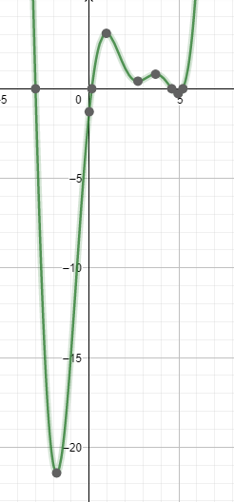
Grafica |  |  |  | -1.8183751098 | -1.8800933033E-14 | 26.990088671 | 6.6613381478E-16
Para sacar los puntos criticos lo que se tiene que hacer es derivar la funcion |  |  |  | -1.8183751098 | 2.5612324761E-14 | 26.990088671 | 8.881784197E-16
 |  |  |  | -1.8183751098 | -2.0577289872E-14 | 26.990088671 | 6.6613381478E-16
 |  |  |  | -1.8183751098 | -1.8796596224E-14 | 26.990088671 | 6.6613381478E-16
$$f^{′}\left(x\right)=\sin\left(x−8\right)\left(−x^{2}+6x+9\right)+\cos\left(x−8\right)\left(2x−6\right)+\frac{1}{2}e^{x−3}$$
 |  |  |  | -1.8183751098 | 2.3839437369E-14 | 26.990088671 | 8.881784197E-16
 |  |  |  | -1.8183751098 | -2.0572953063E-14 | 26.990088671 | 6.6613381478E-16
 |  |  |  | -1.8183751098 | 2.3839437369E-14 | 26.990088671 | 8.881784197E-16
 |  |  |  | -1.8183751098 | -1.8800933033E-14 | 26.990088671 | 1.8183751098
ya que en el metodo de Newton para sacar Xn la formula es
$$Xn=X_{n−1}−\frac{f(X_{n−1})}{f′(X_{n−1})}$$
 |  |  |  | SEGUNDO PUNTO CRITICO EN X= 0,95385737 |  |  |  |  | Cuarto punto critico en X=3,69853654
 |  |  |  | xi | f(xi) | f'(xi) | error |  | xi | f(xi) | f'(xi) | error
 |  |  | Xo=0,8 | 0.8 | 1.2200082563 | -8.656593356 | 0.14093399171 |  | 3.5 | 0.3691823065 | -1.499592249 | 0.24618846007
 |  |  |  | 0.94093399171 | 0.093534974231 | -7.3031854454 | 0.012807421492 |  | 3.7461884601 | -0.10543242545 | -2.2607721153 | 0.046635582921
$$Xn=X_{n−1}−\frac{f′(X_{n−1})}{f′′(X_{n−1})}$$
Tomamos la ecuacion Xn asi |  |  |  | 0.9537414132 | 0.00083169094289 | -7.1731478358 | 0.0001159450442 |  | 3.6995528771 | -0.0021966392485 | -2.1625396998 | 0.0010157682879
 |  |  |  | 0.95385735825 | 6.8499636324E-08 | -7.1719662349 | 9.5510260811E-09 |  | 3.6985371089 | -1.2207478493E-06 | -2.1601342586 | 5.6512591495E-07
 |  |  |  | 0.9538573678 | 3.6914915569E-15 | -7.1719661376 | 5.5511151231E-16 |  | 3.6985365437 | -3.8102854205E-13 | -2.1601329173 | 1.7630341631E-13
$$f^{′′}\left(x\right)=2sin\left(x−8\right)\left(−2x+6\right)+\cos\left(x−8\right)\left(−x^{2}+6x+9\right)+\frac{1}{2}e^{x−3}+2cos⁡(x−8)$$
Sacamos las segunda derivada de la funcion |  |  |  | 0.9538573678 | -2.9420910153E-15 | -7.1719661376 | 4.4408920985E-16 |  | 3.6985365437 | 2.2204460493E-15 | -2.1601329173 | 8.881784197E-16
 |  |  |  | 0.9538573678 | 2.8033131372E-15 | -7.1719661376 | 4.4408920985E-16 |  | 3.6985365437 | -2.6645352591E-15 | -2.1601329173 | 1.3322676296E-15
 |  |  |  | 0.9538573678 | -2.9420910153E-15 | -7.1719661376 | 4.4408920985E-16 |  | 3.6985365437 | 2.2204460493E-15 | -2.1601329173 | 3.6985365437
Para sacar los puntos como tal de la funcion es decir (x,y ) criticos se reemplaza x en la ecuacion |  |  |  | 0.9538573678 | 2.8033131372E-15 | -7.1719661376 | 4.4408920985E-16
 |  |  |  | 0.9538573678 | -2.9420910153E-15 | -7.1719661376 | 4.4408920985E-16
 |  |  |  | 0.9538573678 | 2.8033131372E-15 | -7.1719661376 | 4.4408920985E-16
N | X | y |  | 0.9538573678 | -2.9420910153E-15 | -7.1719661376 | 4.4408920985E-16
1 | -1.818375 | -21.43744207 |  | 0.9538573678 | 2.8033131372E-15 | -7.1719661376 | 0.9538573678
2 | 0.95385737 | 3.0907438165
3 | 2.71546516 | 0.42001688443
4 | 3.69853654 | 0.81048707384
5 | 4.95355606 | -0.27225567464

Punto 1
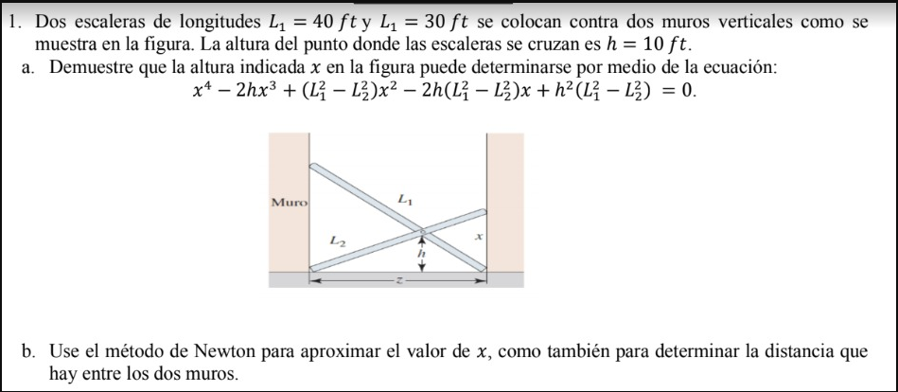
n | x_n | f(x_n) | f'(x_n) | x_n+1 | Error
0 | 5 | 15625 | -8000 | 6.953125 | ----
1 | 6.953125 | 2112.6354113 | -5821.7601776 | 7.3160110253 | -0.049601623628
2 | 7.3160110253 | 75.832184567 | -5402.6964005 | 7.3300470138 | -0.0019148565456
3 | 7.3300470138 | 0.11472101815 | -5386.3478739 | 7.3300683123 | -2.9056317474E-06

 | Iteraciones | 3
 | Cero | 7.33004701

n | x_n | f(x_n) | f'(x_n) | x_n+1 | Error
0 | 17 | 19561 | 12112 | 15.384990092 | ----
1 | 15.384990092 | 3492.6850815 | 7903.4915461 | 14.94307337 | 0.029573348916
2 | 14.94307337 | 230.23295758 | 6869.4568896 | 14.909557917 | 0.0022479172692
3 | 14.909557917 | 1.2826308014 | 6792.9618226 | 14.9093691 | 1.2664359341E-05
4 | 14.9093691 | 4.0614424506E-05 | 6792.5316263 | 14.909369094 | 4.0104149972E-10

 | Iteraciones | 4
 | Cero | 14.9093691

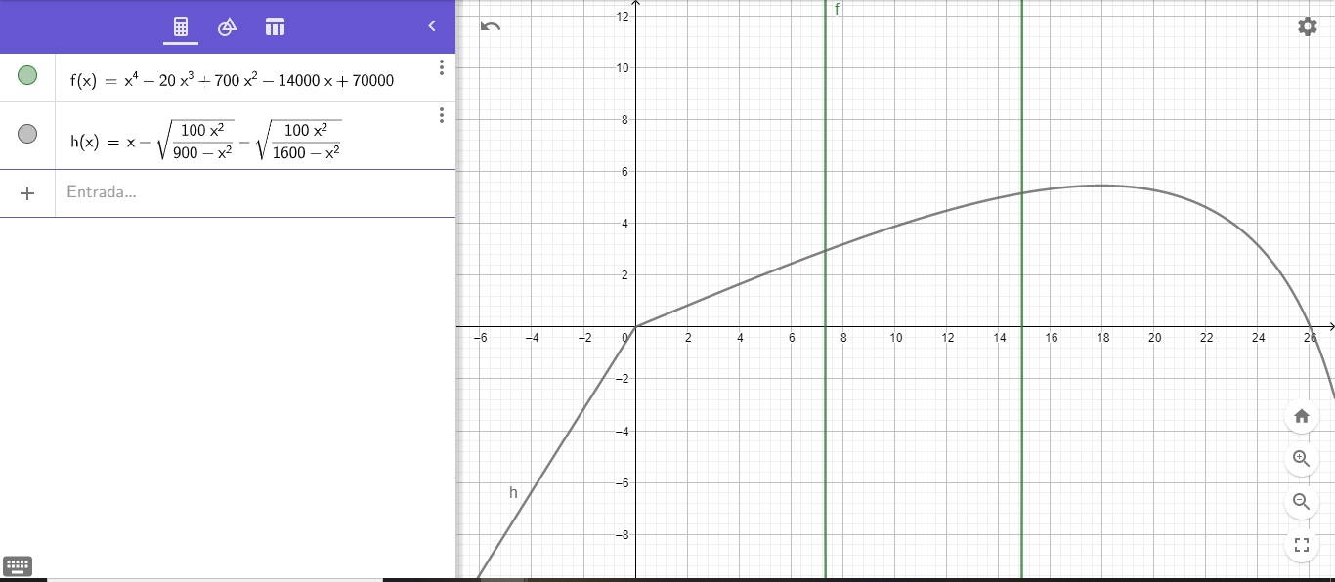
n | z_n | f(z_n) | f'(z_n) | z_n+1 | Error
0 | 23 | 4.0309731615 | -0.71594681003 | 28.630269044 | ----
1 | 28.630269044 | -13.567223862 | -12.239706873 | 27.521809176 | 0.04027569048
2 | 27.521809176 | -5.0109256765 | -4.9422256675 | 26.507908554 | 0.038248985942
3 | 26.507908554 | -1.2114599251 | -2.8419991134 | 26.081638215 | 0.016343694952
4 | 26.081638215 | -0.11271108649 | -2.3364430993 | 26.033397757 | 0.0018530219914
5 | 26.033397757 | -0.0011897756202 | -2.2873555891 | 26.032877604 | 1.9980631229E-05
6 | 26.032877604 | -1.356412529E-07 | -2.286834073 | 26.032877544 | 2.2784261964E-09
7 | 26.032877544 | 0 | -2.2868340135 | 26.032877544 | 0

 | Iteraciones | 7
 | Cero | 26.032877544

Punto 2
$$v=\frac{gm}{c}(1−e^{−\left(\frac{c}{m}\right)t})$$
2. La velocidad v de caida de un paracaidista está dada por:
 | XI= | 100 |  | XD= | 50
 | F(XI)= | 1.1563839852 |  | F(XD)= | -29.019953418 |  |  |  |  |  |  | f(
donde g=9.8 m/s^2 para un paracaidista con un coeficiente de arrastre c=15kg/s, determine la masa m, si el paracaidista lleva una velocidad v=50km/h despues de 10 segundos. Encuentre el valor haciendo uso de bisección y la regla falsa
 | XI | XD | XM | F(XM) | ERROR | an | bn | f(an) | f(bn) | xn | Eerror
 | 100 | 50 | 75 | -11.680746243 | 12.5 | 97 | 98 | -0.19307443594 | 0.2618927667 | 97.424370009 | -0.00437495
 | 100 | 75 | 87.5 | -4.7886773129 | 6.25 | 97 | 97.424370009 | -0.19307443594 | 0.00063686518597 | 97.422974807 | -0.00436057
$$v=\frac{gm}{c}(1−e^{−\left(\frac{c}{m}\right)t})$$
 | 100 | 87.5 | 93.75 | -1.708398562 | 3.125 | 97 | 97.422974807 | -0.19307443594 | 1.5429850748E-06 | 97.422971426 | -0.00436053
 | 100 | 93.75 | 96.875 | -0.25031296972 | 1.5625 | 97 | 97.422971426 | -0.19307443594 | 3.7382932305E-09 | 97.422971418 | -0.00436053
$$v=\frac{9,8∗m}{15}\left(1−e^{−\left(\frac{15}{m}\right)10}\right)=50$$
 | 100 | 96.875 | 98.4375 | 0.45930956116 | 0.78125
 | 98.4375 | 96.875 | 97.65625 | 0.10608523725 | 0.390625
$$\frac{50∗15}{9,8}=m∗\left(1−e^{−\left(\frac{150}{m}\right)}\right)$$
 | 97.65625 | 96.875 | 97.265625 | -0.071714804308 | 0.1953125 |  |  | La masa aproximada es 97,4229714 Kg
 | 97.65625 | 97.265625 | 97.4609375 | 0.01728469011 | 0.09765625
$$76,5306=m∗\left(1−e^{−\left(\frac{150}{m}\right)}\right)$$
 | 97.4609375 | 97.265625 | 97.36328125 | -0.027190152273 | 0.048828125
 | 97.4609375 | 97.36328125 | 97.412109375 | -0.0049465094314 | 0.0244140625
$$f\left(m\right)=m∗\left(1−e^{−\left(\frac{150}{m}\right)}\right)−76,5306$$
 | 97.4609375 | 97.412109375 | 97.436523438 | 0.0061706451826 | 0.01220703125
 | 97.436523438 | 97.412109375 | 97.424316406 | 0.00061245665758 | 0.006103515625
 | 97.424316406 | 97.412109375 | 97.418212891 | -0.0021669291825 | 0.0030517578125
 | 97.424316406 | 97.418212891 | 97.421264648 | -0.00077721196249 | 0.0015258789062
 | 97.424316406 | 97.421264648 | 97.422790527 | -8.2371577605E-05 | 0.00076293945312
 | 97.424316406 | 97.422790527 | 97.423553467 | 0.00026504405868 | 0.00038146972656
 | 97.423553467 | 97.422790527 | 97.423171997 | 9.1336620216E-05 | 0.00019073486328
 | 97.423171997 | 97.422790527 | 97.422981262 | 4.4826162338E-06 | 9.5367431641E-05
 | 97.422981262 | 97.422790527 | 97.422885895 | -3.8944456946E-05 | 4.768371582E-05
 | 97.422981262 | 97.422885895 | 97.422933578 | -1.7230914438E-05 | 2.384185791E-05
 | 97.422981262 | 97.422933578 | 97.42295742 | -6.3741476168E-06 | 1.1920928955E-05
 | 97.422981262 | 97.42295742 | 97.422969341 | -9.4576530785E-07 | 5.9604644775E-06
 | 97.422981262 | 97.422969341 | 97.422975302 | 1.7684255482E-06 | 2.9802322388E-06
 | 97.422975302 | 97.422969341 | 97.422972322 | 4.1133014861E-07 | 1.4901161194E-06
 | 97.422972322 | 97.422969341 | 97.422970831 | -2.6721758672E-07 | 7.4505805969E-07
 | 97.422972322 | 97.422970831 | 97.422971576 | 7.2056280942E-08 | 3.7252902985E-07
 | 97.422971576 | 97.422970831 | 97.422971204 | -9.7580652891E-08

 | La masa aproximada es 97,4229712 Kg

Punto 3
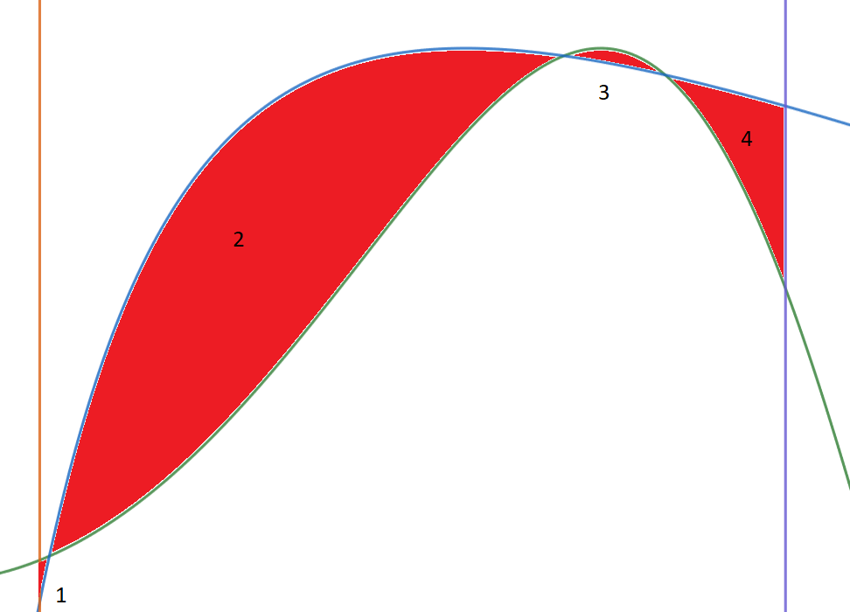
n | x_n-1 | x_n | f(x_n-1) | f(x_n) | x_n+1 | Error
0 | 0.2 | 0.25 | 0.078621304121 | -0.1209976569 | 0.21969284474
1 | 0.25 | 0.21969284474 | -0.1209976569 | -0.0069971115559 | 0.21783265586 | 0.13795240031
2 | 0.21969284474 | 0.21783265586 | -0.0069971115559 | 0.00068212616223 | 0.21799789147 | 0.0085395317277
3 | 0.21783265586 | 0.21799789147 | 0.00068212616223 | -3.3539119991E-06 | 0.217997083 | 0.00075796882725
4 | 0.21799789147 | 0.217997083 | -3.3539119991E-06 | -1.5960749666E-09 | 0.21799708262 | 3.7085982046E-06
5 | 0.217997083 | 0.21799708262 | -1.5960749666E-09 | 3.7192471325E-15 | 0.21799708262 | 1.7657048852E-09

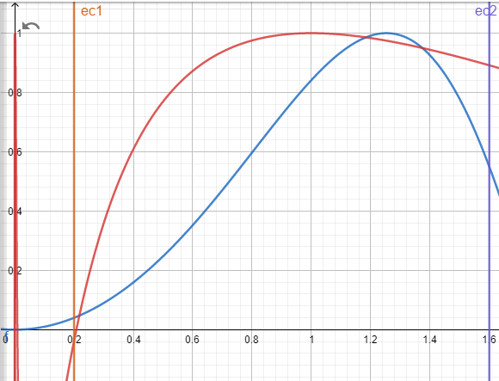
n | x_n-1 | x_n | f(x_n-1) | f(x_n) | x_n+1 | Error
0 | 1.15 | 1.22 | -0.020916676588 | 0.016313112943 | 1.1893278442
1 | 1.22 | 1.1893278442 | 0.016313112943 | 0.0028048177614 | 1.1829591791 | 0.025789487718
2 | 1.1893278442 | 1.1829591791 | 0.0028048177614 | -0.00057169058411 | 1.1840374841 | 0.005383672713
3 | 1.1829591791 | 1.1840374841 | -0.00057169058411 | 1.3217158691E-05 | 1.1840131177 | 0.00091070174571
4 | 1.1840374841 | 1.1840131177 | 1.3217158691E-05 | 5.9092977622E-08 | 1.1840130082 | 2.0579548408E-05
5 | 1.1840131177 | 1.1840130082 | 5.9092977622E-08 | -6.1715077493E-12 | 1.1840130082 | 9.2422923951E-08 |  | f(x) Azul
 |  |  |  |  |  |  |  | g(x) Roja

n | x_n-1 | x_n | f(x_n-1) | f(x_n) | x_n+1 | Error
0 | 1.35 | 1.42 | 0.013183945566 | -0.036796625309 | 1.3684646989
1 | 1.42 | 1.3684646989 | -0.036796625309 | 0.0035718921463 | 1.3730246517 | 0.037659211226
2 | 1.3684646989 | 1.3730246517 | 0.0035718921463 | 0.00081215214816 | 1.3743665809 | 0.0033211005165
3 | 1.3730246517 | 1.3743665809 | 0.00081215214816 | -2.9461644967E-05 | 1.3743196051 | 0.00097639826258
4 | 1.3743665809 | 1.3743196051 | -2.9461644967E-05 | 2.2689995316E-07 | 1.3743199641 | 3.4181096432E-05
5 | 1.3743196051 | 1.3743199641 | 2.2689995316E-07 | 6.2462923722E-11 | 1.3743199642 | 2.6123500417E-07

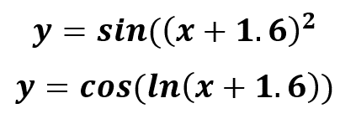

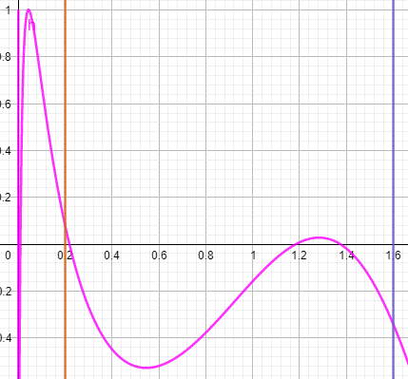

 |  |  |  |  |  |  |  | h(x) fucsia
 |  |  |  |  |  |  |  | h(x)=f(x)-g(x)

 |  |  |  |  |  |  | Se restan las funciones f(x) y g(x) (Grafica rosada) los puntos de corte con el eje x son las intersecciones de estas dos funciones y eso es equivalente al cero de la función

